ТРУБА STABIL&АКС.ФИТИНГИ
 |  |  |  |  |  |  |  | На главную страницу
Труба металлополимерная KROMWELL Stabil PE-Xa/AL/PE-RT тип II |  |  |  |  |  |  | Итого: | 0.00
Фото | Артикул | Наименование товара | Диаметр, мм | Толщина стенки, мм | Упаковка, м | Цена за метр, РУБ | Цена за метр со скидкой, РУБ. | Кол-во, м. | Сумма со скидкой, руб.
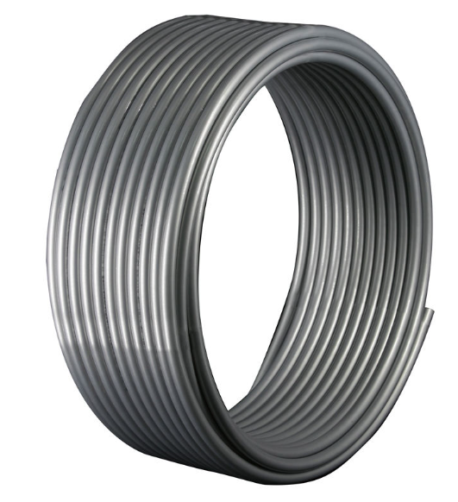 | KW.PS1626.100 | Труба Stabil 16,2х2,6 PE-Xa/Al/PE-RT II, бухта 100 м серая Kromwell | 16.2 | 2.6 | 100 | 210 | 210.00 | 0.00 | 0.00
 | KW.PS2029.100 | Труба Stabil 20х2,9 PE-Xa/Al/PE-RT II, бухта 100 м серая Kromwell | 20 | 2.9 | 100 | 285 | 285.00 | 0.00 | 0.00
Фитинги аксиальные
Фото | Артикул | Наименование товара | Диаметр, мм | Упаковка, шт | Коробка, шт | Цена, руб. | Цена, руб. | Кол-во, шт | Сумма со скидкой, руб.
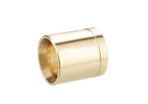 | KW.AS400000016 | Гильза монтажная аксиальная 16 Kromwell | 16 | 25 | 700 | 69 | 69.00 | 0.00 | 0.00
 | KW.AS400000020 | Гильза монтажная аксиальная 20 Kromwell | 16 | 25 | 500 | 77 | 77.00 | 0.00 | 0.00
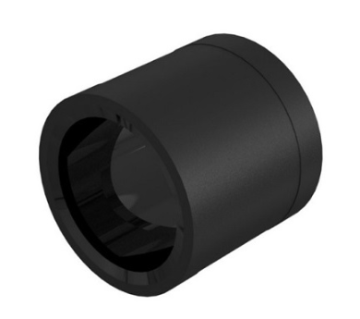 | KW.PVDF4000016 | Гильза PVDF 16 Kromwell | 16 | 10 | 300 | 51.8 | 51.80 | 0.00 | 0.00
 | KW.PVDF4000020 | Гильза PVDF 20 Kromwell | 20 | 10 | 300 | 78.5 | 78.50 | 0.00 | 0.00
 | KW.AS403001616 | Муфта соединительная равнопроходная аксиальная 16 Kromwell | 16 | 10 | 500 | 109 | 109.00 | 0.00 | 0.00
 | KW.AS403002020 | Муфта соединительная равнопроходная аксиальная 20 Kromwell | 20 | 10 | 300 | 166 | 166.00 | 0.00 | 0.00
 | KW.AS401001604 | Переходник с наружной резьбой аксиальный 16x1/2" Kromwell | 16x1/2" | 10 | 450 | 144 | 144.00 | 0.00 | 0.00
 | KW.AS401001605 | Переходник с наружной резьбой аксиальный 16х3/4" Kromwell | 16х3/4" | 10 | 350 | 186 | 186.00 | 0.00 | 0.00
 | KW.AS401002004 | Переходник с наружной резьбой аксиальный 20х1/2" Kromwell | 20х1/2" | 10 | 350 | 175 | 175.00 | 0.00 | 0.00
 | KW.AS401002005 | Переходник с наружной резьбой аксиальный 20х3/4" Kromwell | 20х3/4" | 10 | 300 | 212 | 212.00 | 0.00 | 0.00
 | KW.AS402001604 | Переходник с внутренней резьбой аксиальный 16х1/2" Kromwell | 16x1/2" | 10 | 400 | 145 | 145.00 | 0.00 | 0.00
 | KW.AS402001605 | Переходник с внутренней резьбой аксиальный 16х3/4" Kromwell | 16х3/4" | 10 | 250 | 202 | 202.00 | 0.00 | 0.00
 | KW.AS402002004 | Переходник с внутренней резьбой аксиальный 20х1/2" Kromwell | 20х1/2" | 10 | 300 | 171 | 171.00 | 0.00 | 0.00
 | KW.AS402002005 | Переходник с внутренней резьбой аксиальный 20х3/4" Kromwell | 20х3/4" | 10 | 250 | 229 | 229.00 | 0.00 | 0.00
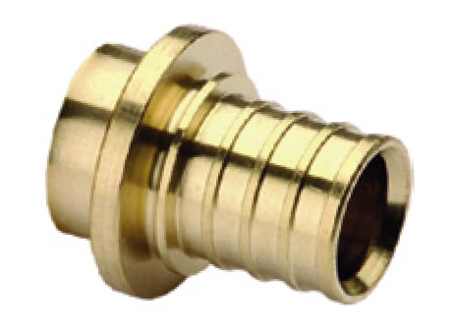 | KW.AS405000016 | Заглушка аксиальная 16 Kromwell | 16 | 10 | 700 | 66 | 66.00 | 0.00 | 0.00
 | KW.AS405000020 | Заглушка аксиальная 20 Kromwell | 20 | 10 | 500 | 99 | 99.00 | 0.00 | 0.00
 | KW.AS422001604 | Переходник с накидной гайкой аксиальный 16х1/2" Kromwell | 16x1/2" | 10 | 400 | 151 | 151.00 | 0.00 | 0.00
 | KW.AS422001605 | Переходник с накидной гайкой аксиальный 16х3/4" Kromwell | 16х3/4" | 10 | 350 | 194 | 194.00 | 0.00 | 0.00
 | KW.AS422002004 | Переходник с накидной гайкой аксиальный 20х1/2" Kromwell | 20х1/2" | 10 | 350 | 178 | 178.00 | 0.00 | 0.00
 | KW.AS422002005 | Переходник с накидной гайкой аксиальный 20х3/4" Kromwell | 20х3/4" | 10 | 300 | 213 | 213.00 | 0.00 | 0.00
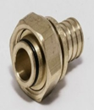 | KW.AS423001605 | Переходник с накидной гайкой евроконус аксиальный 16х3/4" Kromwell | 16х3/4" | 10 | 300 | 217 | 217.00 | 0.00 | 0.00
 | KW.AS423002005 | Переходник с накидной гайкой евроконус аксиальный 20х3/4" Kromwell | 20х3/4" | 10 | 300 | 239 | 239.00 | 0.00 | 0.00
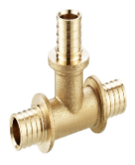 | KW.AS431161616 | Тройник равнопроходной аксиальный 16х16х16 Kromwell | 16 | 10 | 250 | 229 | 229.00 | 0.00 | 0.00
 | KW.AS431202020 | Тройник равнопроходной аксиальный 20х20х20 Kromwell | 20 | 10 | 150 | 351 | 351.00 | 0.00 | 0.00
 | KW.AS431201616 | Тройник переходной аксиальный 20х16х16 Kromwell | 20x16x16 | 10 | 150 | 278 | 278.00 | 0.00 | 0.00
 | KW.AS431201620 | Тройник переходной аксиальный 20х16х20 Kromwell | 20x16x20 | 10 | 150 | 310 | 310.00 | 0.00 | 0.00
 | KW.AS431202016 | Тройник переходной аксиальный 20х20х16 Kromwell | 20x20x16 | 10 | 150 | 323 | 323.00 | 0.00 | 0.00
 | KW.AS432160416 | Тройник-переходник с внутренней резьбой аксиальный 16x1/2"x16 Kromwell | 16x1/2"x16 | 10 | 150 | 263 | 263.00 | 0.00 | 0.00
 | KW.AS432200420 | Тройник-переходник с внутренней резьбой аксиальный 20х1/2"x20 Kromwell | 20х1/2"x20 | 10 | 120 | 343 | 343.00 | 0.00 | 0.00
 | KW.AS432200520 | Тройник-переходник с внутренней резьбой аксиальный 20х3/4"Х20 Kromwell | 20х3/4"Х20 | 10 | 100 | 422 | 422.00 | 0.00 | 0.00
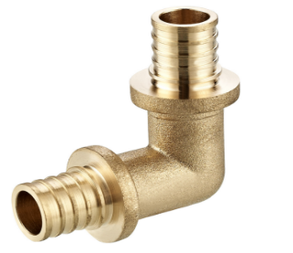 | KW.AS451001616 | Угольник 90° аксиальный 16 Kromwell | 16 | 10 | 300 | 164 | 164.00 | 0.00 | 0.00
 | KW.AS451002020 | Угольник 90° аксиальный 20 Kromwell | 20 | 10 | 180 | 254 | 254.00 | 0.00 | 0.00
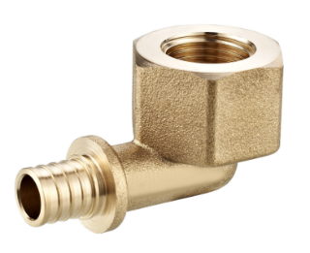 | KW.AS452001604 | Угольник-переходник с внутренней резьбой аксиальный 16х1/2" Kromwell | 16x1/2" | 10 | 250 | 203 | 203.00 | 0.00 | 0.00
 | KW.AS452002004 | Угольник-переходник с внутренней резьбой аксиальный 20х1/2" Kromwell | 20х1/2" | 10 | 200 | 253 | 253.00 | 0.00 | 0.00
 | KW.AS452002005 | Угольник-переходник с внутренней резьбой аксиальный 20х3/4" Kromwell | 20х3/4" | 10 | 170 | 335 | 335.00 | 0.00 | 0.00
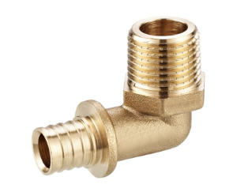 | KW.AS453001604 | Угольник-переходник с наружной резьбой аксиальный 16х1/2" Kromwell | 16x1/2" | 10 | 300 | 189 | 189.00 | 0.00 | 0.00
 | KW.AS453001605 | Угольник-переходник с наружной резьбой аксиальный 16х3/4" Kromwell | 16х3/4" | 10 | 200 | 252 | 252.00 | 0.00 | 0.00
 | KW.AS453002004 | Угольник-переходник с наружной резьбой аксиальный 20х1/2" Kromwell | 20х1/2" | 10 | 250 | 238 | 238.00 | 0.00 | 0.00
 | KW.AS453002005 | Угольник-переходник с наружной резьбой аксиальный 20х3/4" Kromwell | 20х3/4" | 10 | 200 | 302 | 302.00 | 0.00 | 0.00
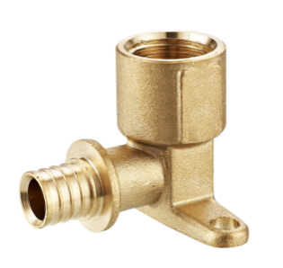 | KW.AS454001604 | Угольник настенный с внутренней резьбой аксиальный (водорозетка) 16х1/2" Kromwell | 16x1/2" | 10 | 170 | 345 | 345.00 | 0.00 | 0.00
 | KW.AS454002004 | Угольник настенный с внутренней резьбой аксиальный (водорозетка) 20х1/2" Kromwell | 20х1/2" | 10 | 150 | 389 | 389.00 | 0.00 | 0.00
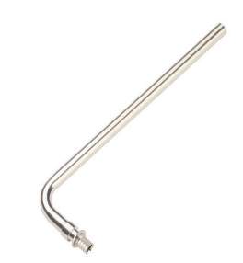 | KW.AS481025016 | Трубка радиаторная Г-образная аксиальная 16 (250 мм) Kromwell | 16, L=250 | 1 | 40 | 704 | 704.00 | 0.00 | 0.00
 | KW.AS482025016 | Трубка радиаторная Т-образная аксиальная 16 (250 мм) Kromwell | 16, L=250 | 1 | 40 | 824 | 824.00 | 0.00 | 0.00

Трубы полимерные PE-Xa
 |  |  |  |  |  |  |  | На главную страницу
СИСТЕМЫ ТРУБОПРОВОДОВ (PE-xa)
Труба из сшитого полиэтилена PE-Xа с кислородным барьером EVOH |  |  |  |  |  |  | Итого: | 0.00
Фото | Артикул | Наименование товара | Диаметр | Толщина стенки | Упаковка | Цена за метр | Цена за метр со скидкой | Кол-во, м. | Сумма со скидкой, руб.
 |  |  | мм | мм | м | руб. | руб.
Красная, 6 Бар
 | KW.PA1620.200_R | Труба Kromwell из сшитого полиэтилена Pexa-Evoh 16мм x 2,0мм, бухта 200м | 16 | 2 | 200 | 86.00 | 86.00 | 0.00 | 0.00
 | KW.PA1620.300_R | Труба Kromwell из сшитого полиэтилена Pexa-Evoh 16мм x 2,0мм, бухта 300м | 16 | 2 | 300 | 86.00 | 86.00 | 0.00 | 0.00
 | KW.PA1620.500_R | Труба Kromwell из сшитого полиэтилена Pexa-Evoh 16мм x 2,0мм, бухта 500м | 16 | 2 | 500 | 86.00 | 86.00 | 0.00 | 0.00
NEW! Серая, 10 Бар
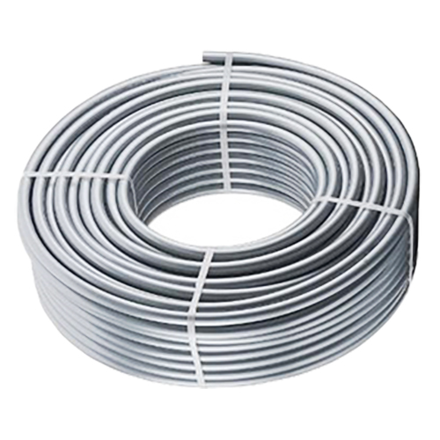 | KW.PA1622.100_R | Труба PE-Xa/EVOH, из сшитого полиэтилена, ф16х2,2, бухта 100 м, Kromwell | 16 | 2.2 | 100 | 88.00 | 88.00 | 0.00 | 0.00
 | KW.PA1622.200_R | Труба PE-Xa/EVOH, из сшитого полиэтилена, ф16х2,2, бухта 200 м, Kromwell | 16 | 2.2 | 200 | 88.00 | 88.00 | 0.00 | 0.00
 | KW.PA2028.100_R | Труба PE-Xa/EVOH, из сшитого полиэтилена, ф20х2,8, бухта 100 м, Kromwell | 20 | 2.8 | 100 | 134.00 | 134.00 | 0.00 | 0.00
 | KW.PA2535.050_R | Труба PE-Xa/EVOH, из сшитого полиэтилена, ф25х3,5, бухта 50 м, Kromwell | 25 | 3.5 | 50 | 220.00 | 220.00 | 0.00 | 0.00
 | KW.PA3244.050_R | Труба PE-Xa/EVOH, из сшитого полиэтилена, ф32х4,4, бухта 50 м, Kromwell | 32 | 4.4 | 50 | 365.00 | 365.00 | 0.00 | 0.00
Красная, 6 Бар
 | KW.PA1620.200 | Труба Kromwell из сшитого полиэтилена Pexa-Evoh 16мм x 2,0мм, бухта 200м (временно не поставл.) | 16 | 2 | 200 | 30 | 30.00 | 0.00 | 0.00
 | KW.PA2020.100 | Труба Kromwell из сшитого полиэтилена Pexa-Evoh 20мм x 2,0мм, бухта 100м (временно не поставл.) | 20 | 2 | 100 | 43 | 43.00 | 0.00 | 0.00
 | KW.PA2020.200 | Труба Kromwell из сшитого полиэтилена Pexa-Evoh 20мм x 2,0мм, бухта 200м (временно не поставл.) | 20 | 2 | 200 | 43 | 43.00 | 0.00 | 0.00
Серая, 10 Бар
 | KW.PA2028.200 | Труба Kromwell из сшитого полиэтилена Pexa-Evoh 20мм x 2,8мм, бухта 200м (временно не поставл.) | 20 | 2.8 | 200 | 50 | 50.00 | 0.00 | 0.00
 | KW.PA2028.300 | Труба Kromwell из сшитого полиэтилена Pexa-Evoh 20мм x 2,8мм, бухта 300м (временно не поставл.) | 20 | 2.8 | 200 | 50 | 50.00 | 0.00 | 0.00
 | KW.PA2535.100 | Труба Kromwell из сшитого полиэтилена Pexa-Evoh 25мм x 3,5мм, бухта 100м (временно не поставл.) | 25 | 3.5 | 100 | 250.21 | 250.21 | 0.00 | 0.00
 | KW.PA3244.050 | Труба Kromwell из сшитого полиэтилена Pexa-Evoh 32мм x 4,4мм, бухта 50м (временно не поставл.) | 32 | 4.4 | 50 | 150 | 150.00 | 0.00 | 0.00

Насосы
 |  |  |  |  |  |  |  |  | На главную страницу
Группы быстрого монтажа, насосы
Насосы и насосные станции |  |  |  |  |  |  |  |  | Итого: | 0.00
Фото | Артикул | Наименование товара | Максимальное рабочее давление, бар | Максимальный напор, м | Производи- тельность, м3/ч | Присоединение насоса, дюйм | Питание В | Цена шт. | Цена со скидкой, руб | Кол-во, шт. | Сумма со скидкой, руб.
 |  |  |  |  |  |  |  | руб.
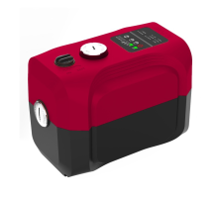 | KW.5045 | Станция насосная для водоснабжения Smartbox Easy частотное регулирование, Kromwell. Easy станция состоит из цельного гидравлического корпуса и имеет два рабочих колеса, каждое из которых приводится в действие от отдельного мотора. Все детали установки выполнены из высокопрочного пластика. Корпус и ПУ станции с высоким IP65, защитой попадания воды. Насосная станция имеет два режима работы (поддержание напора и работа с заполнением ёмкости). Встроенный обратный клапан. Мембранный бак в конструкции не предусмотрен. Установка имеет сетевые адаптеры которые приводят в действие низковольтовые моторы 48+48В, это исключает перегрев двигателей. Дополнительно двигатели также с водяным охлаждением. Защиты от протечки и работы без воды. Напор 40м, расход 4,2 м3/ч. Гарантия 1 год | 10 | 45 | 4.2 | 1" | 229 | 21600 | 21,600.00 | 0 | -
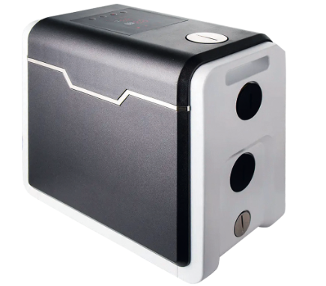 | AWE 45/4,0-1 S | Автоматическая установка для водоснабжения с преобразователем частоты и панлью управления. Поддержание и повышение давления. AWE станция которая состоит из многоступенчатого насоса из нержавеющей стали, с водяным охлаждением мотора. В конструкции предусмотрен встроенный мембранный бак 100 мл, обратный клапан. Встроенный частотный преобразователь, защита панели от влаги, защита платы от конденсата. 3 режима работы (поддержание давления, стандартная характеристика, режим циркуляции с постоянным поддержанием давления, настройка работы по температуре). Защиты от напряжения, перегрева мотора, защита от протечки и работы без воды. Напор 40м, расход 4,5 м3/ч. Гарантия 2 года. | 10 | 45 | 4.2 | 1" | 230 | 42861 | 42,861.00 | 0 | -
 | Diver 40/6,0-1 Awi | Насос погружной для водоснабжения с управлением в корпусе насоса. Повышение давления. Для колодцев, скважин, ёмкостей) | 10 | 40 | 6 | 1" | 230 | 18300 | 18,300.00 | 0 | -
 | PE 25/6G 180 | Насос циркуляционный с электронным регулированием серии PE . Функции насоса обеспечивают непрерывную работу в различных режимах в зависимости от рабочих параметров системы | 10 | 6 | 3 | 1 1/2" | 230 | 6785 | 6,785.40 | 0 | -
 | PE 25/6 180 |  | 10 | 6 | 3 | 1 1/2" | 230 | 2656 | 2,655.87 | 0 | -
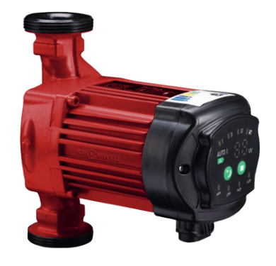 | PE1L 25/4G 180 | Насос циркуляционный с электронным регулированием серии PE1L с блоком управления на передней части. Функции насоса обеспечивают непрерывную работу в различных режимах в зависимости от рабочих параметров системы | 10 | 4 | 3 | 1 1/2" | 230 | 7496 | 7,495.50 | 0 | -
 | PE1L 25/6G 180 |  | 10 | 6 | 3.6 | 1 1/2" | 230 | 7496 | 7,495.50 | 0 | -
 | PE1L 25/6 130 |  | 10 | 6 | 3.2 | 1 1/2" | 230 | 7334 | 7,334.00 | 0 | -
 | PE1L 32/6G 180 |  | 10 | 6 | 4.2 | 1 1/2" | 230 | 7676 | 7,676.00 | 0 | -
 | PWE 15/1,7 | Насос циркуляционный с электронным регулированием. Подходит для использования в закрытых и открытых водяных циркуляционных системах (для рециркуляции в системах горячего водоснабжения и прочих системах); | 10 | 1.7 | 0.65 | 1/2" | 230 | 9873 | 9,872.80 | 0 | -
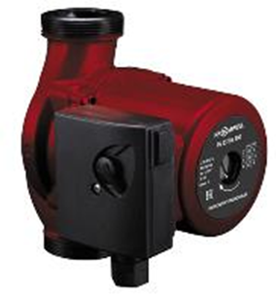 | PS 25/4G 180 | Насос циркуляционный стандартный с мокрым ротором серии PS. Насос обеспечивает непрерывную работу по трём стандартным характеристикам (на максимальной, средней и минимальной скоростях вращения двигателя). Переключение скоростей производится вручную, путем поворота переключателя клеммой коробки. | 10 | 4.5 | 2.9 | 1 1/2" | 230 | 2720 | 2,720.00 | 0 | -
 | PS 25/6G 180 |  |  | 6 | 3.4 | 1 1/2" | 230 | 2860 | 2,860.00 | 0 | -
 | PS 25/6 130 |  |  | 6 | 3.4 | 1 1/2" | 230 | 2866 | 2,865.80 | 0 | -
 | PS 25/8G 180 |  |  | 8 | 7.2 | 1 1/2" | 230 | 6120 | 6,120.00 | 0 | -
 | PS 32/4G 180 |  |  | 4.5 | 2.9 | 2" | 230 | 2880 | 2,880.00 | 0 | -
 | PS 32/6G 180 |  |  | 6 | 3.4 | 2" | 230 | 2970 | 2,970.00 | 0 | -
 | PS 32/8G 180 |  |  | 8 | 9.7 | 2" | 230 | 6390 | 6,390.00 | 0 | -
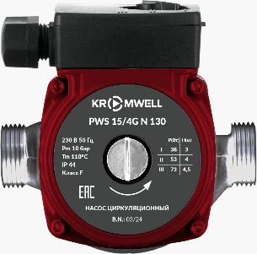 | PWS 15/4G N 130 | Насос циркуляционный стандартный с корпусом из нержавеющей стали с мокрым ротором серии PWS. Насос обеспечивает непрерывную работу по трём стандартным характеристикам (на максимальной, средней и минимальной скоростях вращения двигателя). Переключение скоростей производится вручную, путем поворота переключателя клеммой коробки. | 10 | 5 | 2.1 | 1" | 23 | 5615 | 5,614.50 | 0 | -

Распродажа! Коллекторы, компл-е
ТЕПЛЫЙ ПОЛ, КОЛЛЕКТОРЫ

 |  |  |  |  |  |  |  |  | 0.00
Фото | Артикул | Наименование товара | Материал | Размер | Вес, г | Упаковка, шт. | Коробка, шт. | Цена распродажи, руб. | Кол-во, шт. | Сумма со скидкой, руб.

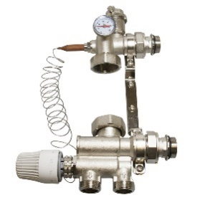 | KW.MS5196050 1 | Насосно-смесительный узел. Предназначен для создания системы автономной циркуляции, регулировки и поддержания заданной температуры теплоносителя в системах водяного "теплого пола". В качестве теплоносителя могут использоваться : вода, растворы на основе гликоля. Максимальное содержание гликоля - 40%. | Латунь | 1" | 2350 | 1 | 6 | 4495 |  | 0.00
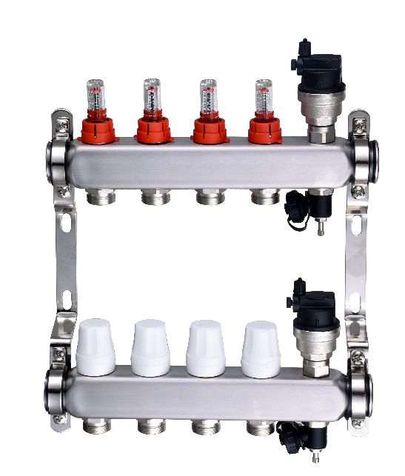 | KW.SM6000625 | Блок коллекторный из нержавеющей стали 1" с термостатическими вставками M30x1,5, расходомерами, воздухоотводчиками и дренажем (Отводы 3/4" НР EUROKONUS, межцентровое расстояние 50 мм) | Нерж.сталь | 1"x3/4"х2 | 2153 | 1 | 3 | 2488 |  | 0.00
 | KW.SM6000635 |  | Нерж.сталь | 1"x3/4"х3 | 2588 | 1 | 3 | 3024 |  | 0.00
 | KW.SM6000645 |  | Нерж.сталь | 1"x3/4"х4 | 3024 | 1 | 3 | 3645 |  | 0.00
 | KW.SM6000655 |  | Нерж.сталь | 1"x3/4"х5 | 3459 | 1 | 3 | 4083 |  | 0.00
 | KW.SM6000665 |  | Нерж.сталь | 1"x3/4"х6 | 3894 | 1 | 3 | 4541 |  | 0.00
 | KW.SM6000675 |  | Нерж.сталь | 1"x3/4"х7 | 4329 | 1 | 3 | 5278 |  | 0.00
 | KW.SM6000685 |  | Нерж.сталь | 1"x3/4"х8 | 4764 | 1 | 3 | 5744 |  | 0.00
 | KW.SM6000695 |  | Нерж.сталь | 1"x3/4"х9 | 5199 | 1 | 2 | 6055 |  | 0.00
 | KW.SM6006105 |  | Нерж.сталь | 1"x3/4"х10 | 5635 | 1 | 2 | 6521 |  | 0.00
 | KW.SM6006115 |  | Нерж.сталь | 1"x3/4"х11 | 6070 | 1 | 2 | 6988 |  | 0.00
 | KW.SM6006125 |  | Нерж.сталь | 1"x3/4"х12 | 6505 | 1 | 2 | 7682 |  | 0.00
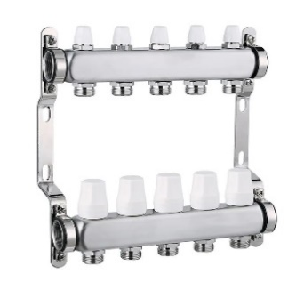 | KW.SM6500625 | Коллекторный блок из нерж. cтали Kromwell с термостатическими вставками М30х1,5 и балансировочными клапанами | Нерж.сталь | 1"x3/4"х2 | 1581 | 1 | 3 | 1548 |  | 0.00
 | KW.SM6500635 |  | Нерж.сталь | 1"x3/4"х3 | 2012 | 1 | 3 | 2054 |  | 0.00
 | KW.SM6500645 |  | Нерж.сталь | 1"x3/4"х4 | 2387 | 1 | 3 | 2610 |  | 0.00
 | KW.SM6500655 |  | Нерж.сталь | 1"x3/4"х5 | 2817 | 1 | 3 | 3174 |  | 0.00
 | KW.SM6500665 |  | Нерж.сталь | 1"x3/4"х6 | 3248 | 1 | 3 | 3693 |  | 0.00
 | KW.SM6500675 |  | Нерж.сталь | 1"x3/4"х7 | 3678 | 1 | 3 | 4193 |  | 0.00
 | KW.SM6500685 |  | Нерж.сталь | 1"x3/4"х8 | 4108 | 1 | 3 | 4715 |  | 0.00
 | KW.SM6500695 |  | Нерж.сталь | 1"x3/4"х9 | 4538 | 1 | 2 | 5365 |  | 0.00
 | KW.SM6506105 |  | Нерж.сталь | 1"x3/4"х10 | 4968 | 1 | 2 | 5681 |  | 0.00
 | KW.SM6506115 |  | Нерж.сталь | 1"x3/4"х11 | 5398 | 1 | 2 | 6444 |  | 0.00
 | KW.SM6506125 |  | Нерж.сталь | 1"x3/4"х12 | 5828 | 1 | 2 | 6709 |  | 0.00
 | EU.ST6081751 1x34x7_k | Блок коллекторный 1" с термостатическими вставками M30x1,5, расходомерами, воздухоотводчиками и дренажем (Отводы 3/4" НР EUROKONUS, межцентровое расстояние 50 мм) | Латунь | 1"x3/4"х7 | 6900 | 1 | 3 | 7650 |  | 0.00
 | EU.ST6079350 1x34x3_k | Блок коллекторный 1" с термостатическими вставками M30x1,5, запорными клапанами, воздухоотводчиками и дренажем (Отводы 3/4"НР EUROKONUS , межцентровое расстояние 50 мм) | Латунь | 1"x3/4"х3 | 2305 | 1 | 3 | 2848 |  | 0.00
 | EU.ST6079750 1x34x7_k |  | Латунь | 1"x3/4"х7 | 4550 | 1 | 3 | 3958 |  | 0.00
 | EU.ST6079850 1x34x8_k |  | Латунь | 1"x3/4"х8 | 5230 | 1 | 3 | 5826 |  | 0.00
 | EU.ST6079950 1x34x9_k |  | Латунь | 1"x3/4"х9 | 3400 | 1 | 3 | 6472 |  | 0.00
 | EU.ST6070050 1x34x10_k |  | Латунь | 1"x3/4"х10 | 3990 | 1 | 3 | 7102 |  | 0.00
 | EU.ST6071150 1x34x11_k |  | Латунь | 1"x3/4"х11 | 4550 | 1 | 3 | 7724 |  | 0.00
 | EU.ST6071250 1x34x12_k |  | Латунь | 1"x3/4"х12 | 5230 | 1 | 3 | 8783 |  | 0.00
 | KW.TH 3A-230NC | Термоэлектрический привод нормально закрытый 230 В, ход штока 3,9 мм |  |  | 200 | 1 | 1 | 660 |  | 0.00
 | KW.SM65506 | Элемент концевой для коллектора в сборе: тройник, автоматический воздухоотводчик, дренажный кран, 1" | Латунь | 1" | 310 | 1 | 50 | 470 |  | 0.00
 | EU.ST6044050 1 SET | Комплект прямых коллекторных шаровых кранов с термометром 1" (2 шт) (диапазон 0-80 ⁰С, D=32 мм) | Латунь | 1" | 980 | 1(2) | 10(20) | 664 |  | 0.00
 | KW.ST604446S |  | Латунь | 1" | 980 | 1(2) | 10(20) | 1890 |  | 0.00
 | KW.6036S | Комплект угловых коллекторных шаровых кранов 1" с термометрами (2 шт.) (диапазон 0-80 ⁰С, D=32 мм) | Латунь | 1" | 1060 | 1(2) | 10(20) | 2100 |  | 0.00
 | KW.ST6022004 | Воздухоотводчик автоматический в комплекте с обратным клапаном. Наружная резьба 1/2". | Латунь | 1/2" | 141 | 1 | 100 | 231 |  | 0.00
 | KW.192.04 | Кран шаровой дренажный с пробкой 1/2" наружная резьба | Латунь | 1/2" | 125 | 25 | 100 | 250 |  | 0.00
 | EU.ST3078125 2x34x12_k | Коллектор с отсекающими шаровыми кранами (2, 3 выхода) | Латунь | 2выхода - 3/4" х 1/2" | 350 | 1 | 24 | 520 |  | 0.00
 | EU.ST3078135 3x34x12_k |  | Латунь | 3выхода - 3/4" х 1/2" | 500 | 1 | 24 | 760 |  | 0.00
 | EU.ST3078145 4x34x12_k |  | Латунь | 4выхода - 3/4" х 1/2" | 650 | 1 | 24 | 990 |  | 0.00
 | EU.ST3078275 2x1x12_k |  | Латунь | 2выхода - 1" х 1/2" | 435 | 1 | 24 | 600 |  | 0.00
 | EU.ST3078285 3x1x12_k |  | Латунь | 3выхода - 1" х 1/2" | 595 | 1 | 24 | 840 |  | 0.00
 | EU.ST3078295 4x1x12_k |  | Латунь | 4выхода - 1" х 1/2" | 790 | 1 | 24 | 1096 |  | 0.00
 | EU.ST3042125 2x34x12_k |  | Латунь | 2выхода - 3/4" х 1/2" | 330 | 6 | 48 | 435 |  | 0.00
 | EU.ST3042135 3x34x12_k |  | Латунь | 3выхода - 3/4" х 1/2" | 465 | 4 | 32 | 615 |  | 0.00
 | EU.ST3042275 2x1x12_k |  | Латунь | 2выхода - 1" х 1/2" | 425 | 6 | 48 | 469 |  | 0.00
 | EU.ST3042285 3x1x12_k |  | Латунь | 3выхода - 1" х 1/2" | 610 | 4 | 32 | 704 |  | 0.00
 | EU.ST3273035 16x2x12_k | Соединитель обжимной коллекторный для металлополимерной трубы | Латунь | Ø16x2 - 1/2" | 45 | 50 | 300 | 95 |  | 0.00
 | EU.ST3287030 16x2x34_k | Соединитель обжимной коллекторный EВРОКОНУС для металлополимерной трубы | Латунь | Ø16x2 - 3/4" | 74 | 50 | 300 | 98 |  | 0.00
 | EU.ST3287040 20x2x34_k |  | Латунь | Ø20x2 - 3/4" | 75 | 10 | 350 | 65 |  | 0.00
 | KW.ST32881622 |  | Латунь | Ø16x2.2 - 3/4" | 67 | 50 | 300 | 100 |  | 0.00
 | KW.ST32882028 |  | Латунь | Ø20x2.8 - 3/4" |  | 10 | 300 | 100 |  | 0.00
 | KW.ST32871625 |  | Латунь | Ø16x2 - 3/4" |  | 50 | 300 | 90 |  | 0.00
 | KW.ST32872025 |  | Латунь | Ø20x2 - 3/4" | 75 | 10 | 350 | 83 |  | 0.00
 | EU.ST3288030 16x2x34_k | Соединитель обжимной коллекторный EВРОКОНУС для PEX трубы | Латунь | Ø16x2 - 3/4" | 79 | 50 | 300 | 101 |  | 0.00
 | EU.ST3288040 20x2x34_k |  | Латунь | Ø20x2 - 3/4" | 80 | 10 | 350 | 72 |  | 0.00
 | EU.ST6047040 12_k | Расходомер коллекторный с присоединителем , 0-5 л/мин |  | 1/2" | 135 | 24 | 144 | 272 |  | 0.00
 | EU.ST6211040 34_k | Пробка коллекторная концевая с уплотнителем | Латунь | 3/4" | 32 | 10 | 550 | 43 |  | 0.00
 | EU.ST6211050 1_k |  |  | 1" | 52 | 10 | 400 | 110 |  | 0.00
 | EU.ST6240040 34_k | Ниппель коллекторный соединительный с уплотнителями | Латунь | 3/4" | 90 | 10 | 350 | 140 |  | 0.00
 | EU.ST6240050 1_k |  |  | 1" | 110 | 10 | 150 | 227 |  | 0.00
 | EU.SP3055040 34 | Адаптер Kromwell коллекторный (евроконус-плоскость) 3/4 | Латунь | 3/4" | 32 | 10 |  | 15 |  | 0.00
 | UP 1000118 | MULTI УГЛОВОЙ ФИКСАТОР ДЛЯ ТРУБ ПЛАСТИКОВЫЙ 14-17 '50Ф (Uponor) | Пластик | Ø16 |  | 50 |  | 35 |  | 0.00

Распродажа! Арматура, ГБМ
Шаровые краны, фильтры, обратные клапаны, ГБМ
• Седельные уплотнительные кольца шара и кольцевая прокладка штока изготовлены из фторопласта 4 (P.T.F.E.)
• Уплотнение штока усилено сальниковой гайкой
• Корпус: латунь никелированная горячепресованная CW617N (Содержание свинца < 2,2%)
• Максимальное рабочее давление : 40 бар
• Диапазон рабочих температур: от -10 до +130⁰C

ШАРОВЫЕ КРАНЫ по ГОСТ 59553-2021: усиленные стенки крана, увеличенный вес, полнопроходная конструкция

Шаровые краны Kromwell |  |  |  |  |  |  |  | 0.00
Фото | Артикул | Наименование товара | Размер | Вес, г | Упаковка, шт. | Коробка, шт. | Цена распродажи, руб. | Кол-во, шт. | Сумма со скидкой, руб.

 | KW.282.04 | Кран шаровой (ручка-рычаг) внутренняя - внутренняя резьба | 1/2" | 185 | 35 | 140 | 200 |  | 0.00
 | KW.282.05 |  | 3/4" | 256 | 30 | 120 | 304 |  | 0.00
 | KW.282.06 |  | 1" | 429 | 16 | 64 | 495 |  | 0.00
 | KW.282.07 |  | 1 1/4" | 583 | 8 | 32 | 757 |  | 0.00
 | KW.282.08 |  | 1 1/2" | 955 | 6 | 24 | 1172 |  | 0.00
 | KW.282.09 |  | 2" | 1326 | 4 | 16 | 1700 |  | 0.00
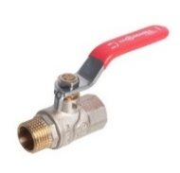 | KW.283.04 | Кран шаровой (ручка-рычаг) внутренняя - наружная резьба | 1/2" | 194 | 35 | 140 | 226 |  | 0.00
 | KW.283.05 |  | 3/4" | 273 | 30 | 120 | 333 |  | 0.00
 | KW.283.06 |  | 1" | 457 | 16 | 64 | 548 |  | 0.00
 | KW.283.07 |  | 1 1/4" | 613 | 8 | 32 | 783 |  | 0.00
 | KW.283.08 |  | 1 1/2" | 956 | 6 | 24 | 1235 |  | 0.00
 | KW.283.09 |  | 2" | 1363 | 4 | 16 | 1737 |  | 0.00
 | KW.182.04 | Кран шаровой (ручка-бабочка) внутренняя - внутренняя резьба | 1/2" | 160 | 50 | 200 | 193 |  | 0.00
 | EU.YT1284040 34_k |  | 3/4" | 188 | 40 | 160 | 209 |  | 0.00
 | KW.182.05 |  | 3/4" | 245 | 40 | 160 | 307 |  | 0.00
 | KW.182.06 |  | 1" | 388 | 20 | 80 | 527 |  | 0.00
 | KW.183.04 | Кран шаровой (ручка-бабочка) внутренняя - наружная резьба | 1/2" | 164 | 20 | 100 | 217 |  | 0.00
 | EU.YT1285040 34_k |  | 3/4" | 200 | 16 | 80 | 218 |  | 0.00
 | KW.183.05 |  | 3/4" | 245 | 16 | 80 | 333 |  | 0.00
 | EU.YT1285050 1_k |  | 1" | 310 | 14 | 56 | 302 |  | 0.00
 | KW.183.06 |  | 1" | 418 | 14 | 56 | 571 |  | 0.00
 | EU.YT1286030 12_k | Кран шаровой (ручка-бабочка), наружная-наружная резьба | 1/2" | 160 | 35 | 140 | 126 |  | 0.00
 | EU.YT1287030 12_k | Кран шаровой с американкой (ручка-бабочка для диаметров до 1 1/4" и рычаг для диаметров свыше 1 1/4" ), внутренняя-наружная резьба | 1/2" | 175 | 35 | 140 | 188 |  | 0.00
 | KW.185.04 |  | 1/2" | 227 | 35 | 140 | 315 |  | 0.00
 | KW.185.05 |  | 3/4" | 339 | 30 | 120 | 444 |  | 0.00
 | KW.185.06 |  | 1" | 575 | 15 | 60 | 849 |  | 0.00
 | KW.185.07 |  | 1 1/4" | 815 | 6 | 24 | 1217 |  | 0.00
 | KW.185.08 |  | 1 1/2" | 1350 | 2 | 8 | 2134 |  | 0.00
 | KW.185.09 |  | 2" | 1800 | 1 | 4 | 2813 |  | 0.00
 | KW.186.04 | Кран шаровой угловой с американкой (ручка-бабочка) внутренняя - наружная резьба | 1/2" | 235 | 25 | 100 | 324 |  | 0.00
 | KW.186.05 |  | 3/4" | 365 | 15 | 60 | 499 |  | 0.00
 | EU.ST1288050 1 |  | 1" | 470 | 8 | 32 | 495 |  | 0.00
 | EU.YT1016032 12_k | Кран шаровой c дренажём (ручка - рычаг), внутренняя-внутренняя резьба | 1/2" | 250 | 10 | 50 | 228 |  | 0.00
 | KW.284.05 |  | 3/4" | 350 | 8 | 40 | 383 |  | 0.00
 | KW.285.04 | Кран шаровой водоразборный (ручка - усиленный рычаг) наружная - наружная резьба | 1/2" | 191 | 20 | 80 | 263 |  | 0.00
 | KW.190.04 | Кран шаровой MINI внутренняя - наружная резьба | 1/2" | 105 | 80 | 320 | 184 |  | 0.00
 | EU.YT5055030 12x12_k | Кран шаровой угловой для подключения сантехнических приборов, наружная-наружная резьба | 1/2"x1/2" | 133 | 20 | 80 | 300 |  | 0.00
 | EU.YT5055040 12x34_k |  | 1/2"x3/4" | 142 | 20 | 80 | 300 |  | 0.00
 | KW.191.0404 |  | 1/2"x1/2" | 142 | 20 | 80 | 300 |  | 0.00
 | KW.191.0405 |  | 1/2"x3/4" | 162 | 20 | 80 | 300 |  | 0.00
 | KW.291.20405 | Кран шаровой для подключения сантехнических приборов Kromwell ВР-НР-НР | 1/2"x3/4"x1/2" | 138 | 20 | 80 | 241 |  | 0.00
 | KW.192.04 | Кран шаровой дренажный с пробкой наружная резьба | 1/2" | 125 | 25 | 100 | 250 |  | 0.00
Фильтры, обратные клапаны Kromwell
 | EU.YT4056035 12_k | Клапан обратный с латунным золотником, внутренняя-внутренняя резьба | 1/2" | 125 | 60 | 240 | 158 |  | 0.00
 | EU.YT4056045 34_k |  | 3/4" | 165 | 50 | 200 | 197 |  | 0.00
 | EU.YT4056065 114_k |  | 1 1/4" | 380 | 15 | 60 | 414 |  | 0.00
 | KW.502.04 | Клапан обратный с латунным золотником, никелированный Kromwell | 1/2" | 125 | 60 | 240 | 204 |  | 0.00
 | KW.502.05 |  | 3/4" | 165 | 50 | 200 | 236 |  | 0.00
 | KW.502.06 |  | 1" | 265 | 30 | 120 | 394 |  | 0.00
 | KW.502.07 |  | 1 1/4" | 380 | 15 | 60 | 555 |  | 0.00
 | EU.YT4009037 12_k | Фильтр механической очистки никелированный косой, сетка 500 мкм, внутренняя-внутренняя резьба | 1/2" | 108 | 80 | 320 | 129 |  | 0.00
 | KW.400.04 |  | 1/2" | 106 | 32 | 320 | 129 |  | 0.00
 | EU.YT4009047 34_k |  | 3/4" | 200 | 18 | 90 | 233 |  | 0.00
 | KW.400.05 |  | 3/4" | 195 | 13 | 160 | 233 |  | 0.00
 | EU.YT4009057 1_k |  | 1" | 250 | 20 | 80 | 292 |  | 0.00
 | KW.400.06 |  | 1" | 250 | 20 | 80 | 370 |  | 0.00
 | EU.YT4009067 114_k |  | 1 1/4" | 510 | 10 | 40 | 715 |  | 0.00
 | KW.400.07 |  | 1 1/4" | 510 | 10 | 40 | 715 |  | 0.00
 | KW.400.08 |  | 1 1/2" | 975 | 10 | 40 | 1290 |  | 0.00
 | EU.YT4022035 12_k | Фильтр механической очистки сетчатый, "Т-образный", сетка 300 мкм, внутренняя-внутренняя резьба | 1/2" | 260 | 18 | 90 | 380 |  | 0.00
 | EU.YT4022045 34_k |  | 3/4" | 365 | 12 | 60 | 510 |  | 0.00
 | KW.401.04 |  | 1/2" | 260 | 18 | 90 | 380 |  | 0.00
 | KW.401.05 |  | 3/4" | 365 | 12 | 60 | 570 |  | 0.00
 | EU.ST4023035 12 | Фильтр механической очистки сетчатый, "Т-образный" 1/2" (ВР-НР) | 1/2" | 260 | 18 | 90 | 158 |  | 0.00
 | EU.ST6026035 12_k | Фильтр механической очистки самопромывной, с манометром 0 -16 бар, сетка 300 мкм, внутренняя-внутренняя резьба | 1/2" | 620 | 1 | 12 | 1000 |  | 0.00
 | EU.ST6026045 34_k |  | 3/4" | 650 | 1 | 12 | 1004 |  | 0.00
 | KW.F60206 | Фильтр механической очистки самопромывной, с манометром 0 -16 бар, сетка 300 мкм, внутренняя-внутренняя резьба | 1" | 700 | 1 | 12 | 1094 |  | 0.00
 | EU.ST6198030 12_k | Фильтр тонкой очистки, промывной, с латунной колбой и манометром 0-16 бар, сетка 100 мкм, универсальное подключение | 1/2" | 1045 | 1 | 10 | 1650 |  | 0.00
 | EU.ST6199030 12_k | Фильтр тонкой очистки, промывной, с прозрачной плексигласовой колбой и манометром 0-16 бар, сетка 100 мкм, универсальное подключение | 1/2" | 762 | 1 | 10 | 1250 |  | 0.00
Предохранительная арматура Kromwell
 | KW.60700406 | Группа безопасности котла, внутренняя-внутренняя резьба. • Корпус выполнен из высокопрочной горячепрессованной латуни CW617N стандарта EN12165. • Заводская настройка клапана 3 бара. | 1/2"х1" | 720 | 1 | 10 | 1239 |  | 0.00
 | EU.ST6022033 12_k | Воздухоотводчик автоматический. Наружная резьба | 1/2" | 150 | 1 | 100 | 260 |  | 0.00
 | EU.ST6033035 12_k | Воздухоотводчик автоматический угловой универсальный | 1/2" | 170 | 1 | 120 | 299 |  | 0.00
 | EU.ST6033045 34_k |  | 3/4" | 175 | 1 | 120 | 390 |  | 0.00
 | KW.ST6022004 | Воздухоотводчик автоматический в комплекте с обратным клапаном. Наружная резьба 1/2". | 1/2" | 141 | 1 | 100 | 231 |  | 0.00
 | EU.ST6196030 12_k | Клапан отсекающий для воздухоотводчика 1/2", наружная резьба | 1/2" | 45 | 70 | 560 | 76 |  | 0.00
 | EU.ST6186031 12_k | Предохранительный клапан , внутренняя-наружняя резьба. Предназначен для сброса избыточного давления рабочей среды на водогрейных котлах, емкостях, трубопроводах и системах тепловой мощностью до 35 кВт. | 1/2"-3bar | 125 | 1 | 108 | 250 |  | 0.00
 | EU.ST6186032 12_k |  | 1/2"-6bar | 125 | 1 | 108 | 290 |  | 0.00
 | EU.ST6197030 12_k | Редуктор давления поршневой, пружинный с отверстием 1/4" под манометр, внутренняя-внутренняя резьба. Диапазон рабочих температур: 0…+80⁰С, максимальное рабочее давление: 16 бар | 1/2" | 650 | 4 | 20 | 510 |  | 0.00
 | EU.ST6197040 34_k |  | 3/4" | 670 | 4 | 20 | 502 |  | 0.00
 | KW.PR620004 | Редуктор давления мембранный с отверстием под манометр, внутренняя-внутренняя резьба, максимальное рабочее давление: 16 бар | 1/2" | 400 | 1 | 40 | 650 |  | 0.00
 | KW.PR620005 |  | 3/4" | 417 | 1 | 40 | 700 |  | 0.00
 | EU.ST6191010 14_k | Манометр, диапазон рабочих температур: 0…+110⁰С | 1/4" | 100 | 1 | 100 | 152 |  | 0.00
 | GKBQRVG34 | Клапан быстроразъемный 3/4", для расширительного бака Kromwell | 3/4" | 250 | 1 | 100 | 542 |  | 0.00
Группы быстрого монтажа
Фото | Артикул | Наименование товара | Присоеденительная резьба насоса | Вес, г | Максимальное рабочее давление, бар | Подключение | Цена распродажи, руб. | Кол-во, шт. | Сумма со скидкой, руб.

 | KW.MWUD180L | Насосная группа быстрого монтажа, прямая (без насоса), L=180 | 1 1/2" | 2820 | 6 | Левое | 4341 |  | 0.00
 | KW.MWUD180R |  | 1 1/2" | 2820 | 6 | Правое | 4080 |  | 0.00
 | KW.MWUH180L | Насосная группа быстрого монтажа с трехходовым смесительным клапаном (без насоса), L=180 | 1 1/2" | 3318 | 6 | Левое | 6390 |  | 0.00
 | KW.MWUI180L | Насосная группа быстрого монтажа с трехходовым смесительным клапаном и приводом (без насоса), L=180 | 1 1/2" | 3318 | 6 | Левое | 10668 |  | 0.00
 | KW.MWUI180R |  | 1 1/2" | 3318 | 6 | Правое | 9968 |  | 0.00
 | KW.MWU57510 | Привод клапана для насосной группы, питание 230 В (аварийное ручное управление). |  |  |  |  | 5704 |  | 0.00
Распределительные коллекторы, гидрострелки
Фото | Артикул | Наименование товара | Количество пар патрубков | Вес, г | Максимальная тепловая мощность, кВт | Максимальный расход м3/час | Цена распродажи, руб. | Кол-во, шт. | Сумма со скидкой, руб.

 | KW.MUHD6004 | Распределительный коллектор с полным термогидравлическим разделением подающей и обратной линии, ВР 1 1/2" | 4 | 6367 | 70 | 3 | 5522 |  | 0.00
 | KW.MUHD6006 |  | 6 | 9037 |  |  | 8162 |  | 0.00
 | KW.MUHD6008 |  | 8 | 12800 |  |  | 10383 |  | 0.00
 | KW.MUHN22005 | Гидравлический разделитель (гидрострелка), ВР 1 1/2" | 2 | 6345 | 50 | 2 | 12500 |  | 0.00
 |  |  |  |  |  |  | 0
 |  |  |  |  |  |  | 0
 |  |  |  |  |  |  | 0
 |  |  |  |  |  |  | 0
 |  |  |  |  |  |  | 0
 |  |  |  |  |  |  | 0
 |  |  |  |  |  |  | 0
 |  |  |  |  |  |  | 0
 |  |  |  |  |  |  | 0
 |  |  |  |  |  |  | 0
 |  |  |  |  |  |  | 0
 |  |  |  |  |  |  | 0
 |  |  |  |  |  |  | 0
 |  |  |  |  |  |  | 0
 |  |  |  |  |  |  | 0
 |  |  |  |  |  |  | 0
 |  |  |  |  |  |  | 0
 |  |  |  |  |  |  | 0
 |  |  |  |  |  |  | 0
 |  |  |  |  |  |  | 0
 |  |  |  |  |  |  | 0

Инструмент
 |  | На главную страницу
Инструмент

Фото | Артикул | Наименование товара | Цена | Цена со скидкой | Кол-во, шт. | Сумма со скидкой, руб.
 |  |  | Руб | Руб
 | KW.SP155 | Пресс-инструмент аккумуляторный для монтажа пресс-фитингов. Кейс + 2шт.18V Li-ion 4,0Ah АКБ + ЗУ (Без клещей) | 117,000 | 117,000 | 0 | 0
 | KW.SPV15 | Пресс-клещи 15мм (V-профиль) для пресс-инструмента Kromwell | 9,650 | 9,650 | 0 | 0
 | KW.SPV18 | Пресс-клещи 18мм (V-профиль) для пресс-инструмента Kromwell | 9,650 | 9,650 | 0 | 0
 | KW.SPV22 | Пресс-клещи 22мм (V-профиль) для пресс-инструмента Kromwell | 9,650 | 9,650 | 0 | 0
 | KW.SPV28 | Пресс-клещи 28мм (V-профиль) для пресс-инструмента Kromwell | 9,650 | 9,650 | 0 | 0
 | KW.SPV35 | Пресс-клещи 35мм (V-профиль) для пресс-инструмента Kromwell | 9,650 | 9,650 | 0 | 0
 | KW.SPV42 | Пресс-клещи 42мм (V-профиль) для пресс-инструмента Kromwell | 16,200 | 16,200 | 0 | 0
 | KW.SPAV42 | Переходник на пресс-клещи 42/54мм Kromwell | 9,150 | 9,150 | 0 | 0
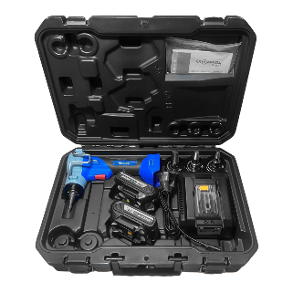 | KW.AS122 | Инструмент аккумуляторный для расширения PEX-a. Кейс + 2шт.18V Li-ion 4,0Ah АКБ + ЗУ + 3 головки (16/20/25) | 71,100 | 71,100 | 0 | 0
 | KW.AS124PE | Пресс-инструмент аккумуляторный для расширения и монтажа аксиальных фитингов. Кейс + 2шт.18V Li-ion 4,0Ah АКБ + ЗУ + 4 головки (16/20/25/32) | 144,000 | 144,000 | 0 | 0

